補助対象型番リスト(冷凍冷蔵設備_冷凍冷蔵庫) (入力例)
更新日を入力
冷凍冷蔵設備(冷凍冷蔵庫)
【入力についてのお願い】 ・製品名、型番、数値は、カタログ（仕様書）の記載と一致させてください。 ・数値の入力欄に単位入力は必要ございません。 ・英数字、記号(/スラッシュ、-ハイフン等)：半角 漢字、片仮名、平仮名：全角 にて入力をお願いいたします。 ・製品名や型番、備考については、40字以内の入力をお願いいたします。 ・本ファイル内「基準値」シートを参照いただき、基準値を超える型番の記入をお願いいたします。 ※基準値を満たしていない場合は行が赤く表示されます。 ・入力例を参考に登録情報が重複しないよう入力してください。
 |  |  |  |  |  |  |  |  |  | 更新日 | yyyy/mm/dd
入力例

 | 選択 |  |  |  | 選択 | 自動表示
項番 | 種別 | メーカー | 製品名 | 型番 | 性能区分 | 基準値 2016年度省エネ基準達成率 （％） | 性能値 2016年度省エネ基準達成率 （％） | 年間消費電力量 (kWh) | 定格消費電力 (W) | 発売予定日 ※未発売に限り記入 | 備考

1 | 冷蔵庫 | ○○ | ○○冷蔵庫 | AAA-123 | 縦型 / ｲﾝﾊﾞｰﾀ制御電動機有 | 100% 以上 | 132 | 560 | 197 | 2018-02-01
2 | 冷蔵庫 | ○○ | ○○冷蔵庫 | AAA-123 | 縦型 / ｲﾝﾊﾞｰﾀ制御電動機有 | 100% 以上 | 132 | 560 | 197 | 2018-02-01
3 | 冷凍冷蔵庫 | ○○ | ○○冷凍冷蔵庫 | BBB-456 | 縦型 | 100% 以上 | 124 | 580 | 200
4 | 冷凍庫 | ○○ | ○○冷凍庫 | CCC-789 | 横型 | 100% 以上 | 115 | 600 | 213
5
選択した「種別」に応じて自動表示される
プルダウンより選択
6
「種別」をプルダウンにて選択
販売会社ではなく、
「製造メーカー」名を入力してください。
ただし、「株式会社」や「有限会社」等は除いてください。
カタログ記載の「製品名」を入力
各項目カタログ記載の数値を正しく入力
未発売の場合は「発売予定日」を
yyyy/mm/dd 形式で記入
7
8
9
10
11
★登録型番の重複について★
製品名・種別・型番 の組み合わせが同一のものについては、
セルがオレンジ色になります。
①全く同じデータである場合
1型番のみの登録としてください。（重複分は削除してください）
②性能値や条件等、他の情報によってそれぞれ異なっている場合
製品名もしくは型番に、「（○○）」といった方法で情報を追記してください。
例
項番1 冷蔵庫 ○○冷蔵庫 AAA-123
項番2 冷蔵庫 ○○冷蔵庫 AAA-123
①の場合
項番1 冷蔵庫 ○○冷蔵庫 AAA-123
のみ登録
②の場合
項番1 冷蔵庫 ○○冷蔵庫（○○） AAA-123
項番1 冷蔵庫 ○○冷蔵庫 （▼▼） AAA-123
製品名（もしくは型番）で見分けがつくようにする
12
★「型番」入力方法について★
原則、カタログに記載の型番を入力してください。
ただし、同一機種で、性能値・能力値に影響のない枝番違いの型番が
多数ある場合は、下記の入力方法も可とします。
性能値および能力値が確定する代表型番を入力し、
性能値および能力値に影響のない枝番については、
一律「■」（全角黒四角1文字）で入力する。
例）
カタログ記載型番：XYZ-123FL
性能値・能力値が確定する代表型番部分：XYZ-123
性能値・能力値に影響のない枝番部分：FL
⇒リストに入力する型番：XYZ-123■
※枝番が2文字以上あっても、黒四角は1文字としてください。
13
14
15
16
入力についてのお願い
・製品名、型番、数値は、カタログ（仕様書）の記載と一致させてください。
・数値の入力欄に単位入力は必要ございません。
・英数字、記号(/スラッシュ、-ハイフン等)：半角
漢字、片仮名、平仮名：全角 にて入力をお願いいたします。
・メーカー社名は、「株式会社」や「有限会社」等を除いて入力してください。
・本ファイル内「基準値」シートを参照いただき、基準値を超える型番の記入をお願いいたします。
※基準値を満たしていない場合は行が赤く表示されます。
17
18
19
20
21
22
23
24
25
26
27
28
29
30
31
32
33
34
35
36

基準値
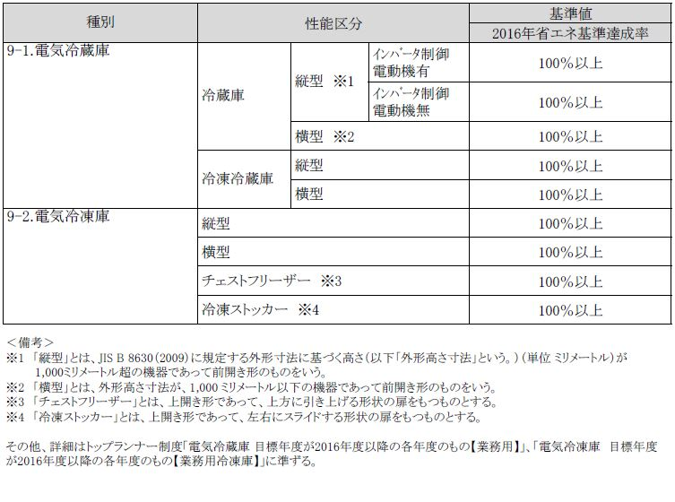
冷凍冷蔵庫／基準値

